1
図３ 死亡率の推移
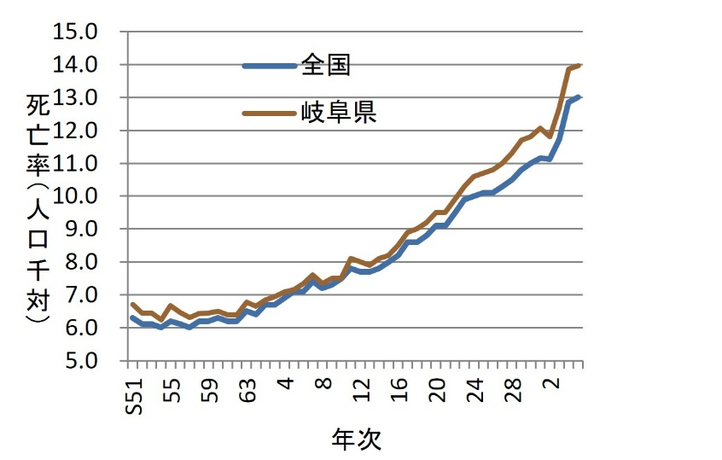
2． 死亡
（1）年次推移
 | 令和５年の死亡者数は26,089人で、令和４年と比べ86人減少した。死亡率は14.0で、前年13.9より0.1上昇した。 また、全国の死亡率13.0と比較すると1.0上回っている。

表６ 年次別死亡数・率（人口千対）・性比
年次 |  | 死亡数 |  |  | 総数・率 |  | 男・率 |  | 女・率 |  | 性比
 |  | 総計 | 男 | 女 | 全国 | 県 | 全国 | 県 | 全国 | 県
S51 |  | 12,603 | 6,724 | 5,879 | 6.3 | 6.7 | 6.8 | 7.4 | 5.7 | 6.1 | 114.4
52 |  | 12,258 | 6,458 | 5,800 | 6.1 | 6.5 | 6.7 | 7.0 | 5.5 | 5.9 | 111.3
53 |  | 12,356 | 6,603 | 5,753 | 6.1 | 6.4 | 6.7 | 7.1 | 5.5 | 5.9 | 114.8
54 |  | 12,087 | 6,447 | 5,640 | 6.0 | 6.2 | 6.6 | 6.8 | 5.4 | 5.7 | 114.3
55 |  | 13,011 | 6,982 | 6,029 | 6.2 | 6.7 | 6.8 | 7.4 | 5.6 | 6.0 | 115.8
56 |  | 12,684 | 6,739 | 5,945 | 6.1 | 6.5 | 6.7 | 7.1 | 5.6 | 5.9 | 113.4
57 |  | 12,497 | 6,721 | 5,776 | 6.0 | 6.3 | 6.6 | 7.0 | 5.4 | 5.7 | 116.4
58 |  | 12,783 | 6,807 | 5,976 | 6.2 | 6.4 | 6.9 | 7.0 | 5.6 | 5.8 | 113.9
59 |  | 12,921 | 6,856 | 6,065 | 6.2 | 6.4 | 6.8 | 7.0 | 5.6 | 5.9 | 113.0
60 |  | 13,240 | 7,122 | 6,118 | 6.3 | 6.5 | 6.9 | 7.2 | 5.6 | 5.9 | 116.4
61 |  | 12,948 | 7,040 | 5,908 | 6.2 | 6.4 | 6.8 | 7.1 | 5.6 | 5.7 | 119.2
62 |  | 12,997 | 6,988 | 6,009 | 6.2 | 6.4 | 6.8 | 7.1 | 5.6 | 5.7 | 116.3
63 |  | 13,857 | 7,547 | 6,310 | 6.5 | 6.8 | 7.1 | 7.6 | 5.9 | 6.0 | 119.6
H元 |  | 13,624 | 7,234 | 6,390 | 6.4 | 6.6 | 7.1 | 7.3 | 5.8 | 6.1 | 113.2
2 |  | 14,055 | 7,468 | 6,587 | 6.7 | 6.8 | 7.4 | 7.5 | 6.0 | 6.2 | 113.4
3 |  | 14,308 | 7,694 | 6,614 | 6.7 | 6.9 | 7.5 | 7.7 | 6.1 | 6.2 | 116.3
4 |  | 14,641 | 7,883 | 6,758 | 6.9 | 7.1 | 7.7 | 7.9 | 6.2 | 6.4 | 116.6
5 |  | 14,835 | 8,018 | 6,817 | 7.1 | 7.2 | 7.8 | 8.0 | 6.4 | 6.4 | 117.6
6 |  | 15,253 | 8,300 | 6,953 | 7.1 | 7.3 | 7.8 | 8.2 | 6.3 | 6.5 | 119.4
7 |  | 15,811 | 8,512 | 7,299 | 7.4 | 7.6 | 8.2 | 8.4 | 6.6 | 6.8 | 116.6
8 |  | 15,326 | 8,402 | 6,924 | 7.2 | 7.4 | 8.0 | 8.3 | 6.4 | 6.4 | 121.3
9 |  | 15,697 | 8,624 | 7,073 | 7.3 | 7.5 | 8.1 | 8.5 | 6.5 | 6.6 | 121.9
10 |  | 15,943 | 8,655 | 7,288 | 7.5 | 7.5 | 8.4 | 8.4 | 6.6 | 6.8 | 118.8
11 |  | 16,880 | 9,078 | 7,802 | 7.8 | 8.1 | 8.7 | 9.0 | 7.0 | 7.2 | 116.4
12 |  | 16,577 | 9,018 | 7,559 | 7.7 | 8.0 | 8.6 | 8.9 | 6.8 | 7.0 | 119.3
13 |  | 16,522 | 8,978 | 7,544 | 7.7 | 7.9 | 8.6 | 8.9 | 6.9 | 7.0 | 119.0
14 |  | 16,905 | 9,198 | 7,707 | 7.8 | 8.1 | 8.7 | 9.0 | 6.9 | 7.1 | 119.3
15 |  | 17,118 | 9,156 | 7,962 | 8.0 | 8.2 | 9.0 | 9.1 | 7.2 | 7.4 | 115.0
16 |  | 17,705 | 9,567 | 8,138 | 8.2 | 8.5 | 9.0 | 9.5 | 7.3 | 7.6 | 117.6
17 |  | 18,511 | 9,949 | 8,562 | 8.6 | 8.9 | 9.5 | 9.9 | 7.7 | 8.0 | 116.2
18 |  | 18,638 | 10,021 | 8,617 | 8.6 | 9.0 | 9.4 | 10.0 | 7.8 | 8.1 | 116.3
19 |  | 18,910 | 10,045 | 8,865 | 8.8 | 9.2 | 9.6 | 10.1 | 8.0 | 8.4 | 113.3
20 |  | 19,478 | 10,326 | 9,152 | 9.1 | 9.5 | 9.9 | 10.4 | 8.3 | 8.7 | 112.8
21 |  | 19,402 | 10,296 | 9,106 | 9.1 | 9.5 | 9.9 | 10.4 | 8.3 | 8.6 | 113.1
22 |  | 20,220 | 10,603 | 9,617 | 9.5 | 9.9 | 10.3 | 10.7 | 8.7 | 9.1 | 110.3
23 |  | 21,053 | 10,999 | 10,054 | 9.9 | 10.3 | 10.7 | 11.1 | 9.2 | 9.6 | 109.4
24 |  | 21,531 | 11,126 | 10,405 | 10.0 | 10.6 | 10.7 | 11.3 | 9.3 | 10.0 | 106.9
25 |  | 21,518 | 11,168 | 10,350 | 10.1 | 10.7 | 10.8 | 11.4 | 9.5 | 10.0 | 107.9
26 |  | 21,658 | 11,256 | 10,402 | 10.1 | 10.8 | 10.8 | 11.4 | 9.5 | 9.9 | 108.2
27 |  | 21,996 | 11,391 | 10,605 | 10.3 | 11.0 | 10.9 | 11.5 | 9.7 | 10.1 | 107.4
28 |  | 22,471 | 11,521 | 10,950 | 10.5 | 11.3 | 11.1 | 12.0 | 9.9 | 10.7 | 105.2
29 |  | 22,964 | 11,781 | 11,183 | 10.8 | 11.7 | 11.4 | 12.3 | 10.2 | 11.0 | 105.3
30 |  | 23,062 | 11,847 | 11,215 | 11.0 | 11.8 | 11.6 | 12.5 | 10.4 | 11.1 | 105.6
R元 |  | 23,417 | 11,924 | 11,493 | 11.2 | 12.1 | 11.7 | 12.7 | 10.6 | 11.5 | 103.8
2 |  | 22,720 | 11,506 | 11,214 | 11.1 | 11.8 | 11.8 | 12.3 | 10.5 | 11.3 | 102.6
3 |  | 24,126 | 12,363 | 11,763 | 11.7 | 12.7 | 12.4 | 13.4 | 11.1 | 12.0 | 105.1
4 |  | 26,175 | 13,436 | 12,739 | 12.9 | 13.9 | 13.5 | 14.7 | 12.3 | 13.1 | 105.5
5 |  | 26,089 | 13,221 | 12,868 | 13.0 | 14.0 | 13.6 | 14.6 | 12.4 | 13.4 | 102.7
※ | 表中の率計算に使用した人口は、「人口推計（令和５年10月１日現在）」（総務省統計局）を使用（日本人人口）。
 | 全国の率は厚生労働省「令和５年人口動態統計」（確定数）の概況による。

2
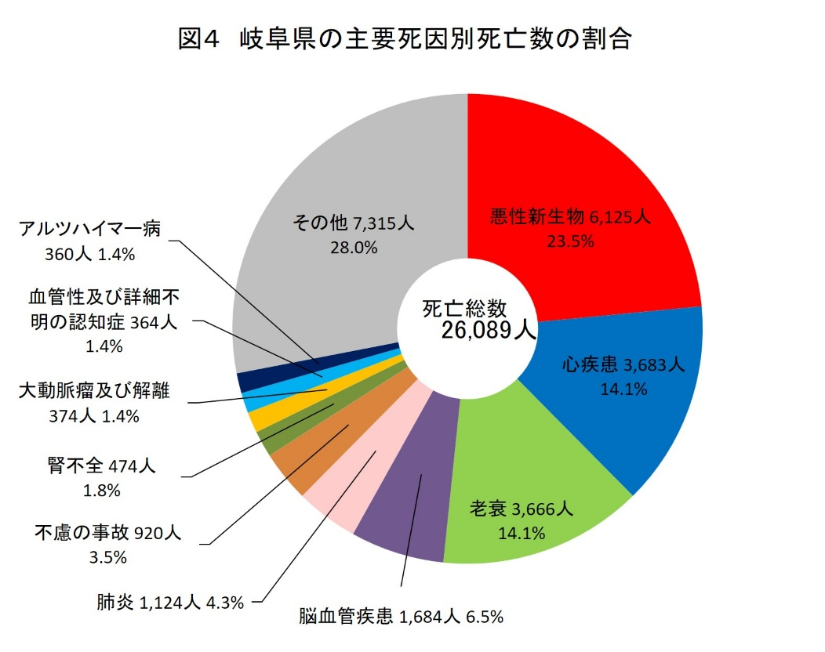
表７ 市郡別死亡数 |  |  | （2）死因別
市郡 | 令和５年 | 令和４年 | 死因別に見ると、1位 「悪性新生物」 （23.5％）、2位 「心疾患」 （14.1％）、3位 「老衰」 （14.1％）の順位となっている。
岐阜県 | 26,089 | 26,175
岐阜市 | 5,083 | 5,282
大垣市 | 1,960 | 1,940
高山市 | 1,277 | 1,237
多治見市 | 1,385 | 1,353
関市 | 1,099 | 1,069
中津川市 | 1,159 | 1,113
美濃市 | 298 | 334
瑞浪市 | 497 | 550
羽島市 | 755 | 747
恵那市 | 800 | 786
美濃加茂市 | 535 | 572
土岐市 | 926 | 840
各務原市 | 1,683 | 1,665
可児市 | 1,078 | 1,087
山県市 | 404 | 396
瑞穂市 | 493 | 476
図5 主要死因別死亡数の年次推移
飛騨市 | 447 | 422
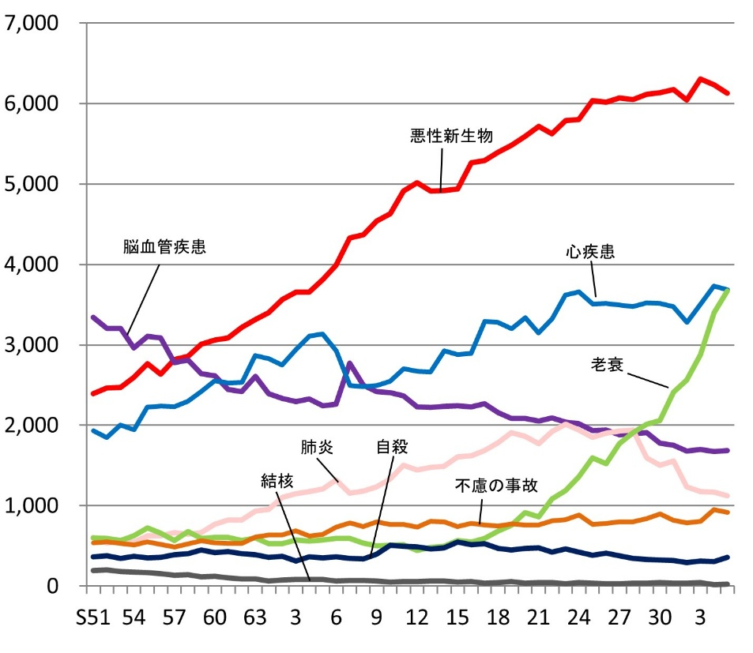
本巣市 | 414 | 414
郡上市 | 718 | 736
下呂市 | 593 | 577
海津市 | 511 | 457

羽島郡 | 523 | 555
養老郡 | 376 | 394
不破郡 | 455 | 495
安八郡 | 517 | 544
揖斐郡 | 899 | 945
本巣郡 | 182 | 148
加茂郡 | 774 | 788
可児郡 | 225 | 229
大野郡 | 23 | 24

